상품제안서
구글 하드커버 100매/200매(주문제작형) | 상품코드: F05631

 |  |  |  |  |  |  | 02-412-0044 | www.easy1.co.kr
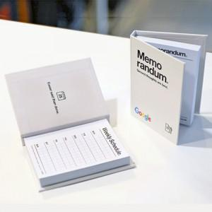

【상세/제작정보】 | 손안에 폭 들어가는 사이즈로 휴대가 편리

【인쇄/포장옵션】 | 풀칼라 / OPP(비닐)

【공급단가】 | 수량 | 500~ | 1,000~ | 2,000~ | 3,000~ | 5,000~
*VAT별도 | 100매 | 1,810원 | 1,780원 | 1,740원 | 1,690원 | 1,660원
 | 200매 | 2,180원 | 2,150원 | 2,100원 | 2,040원 | 2,010원

【상품 URL】 | http://www.easy1.co.kr/src/goods_detail.php?gdno=5631

